【様式第11】別紙２経費所要額精算調書
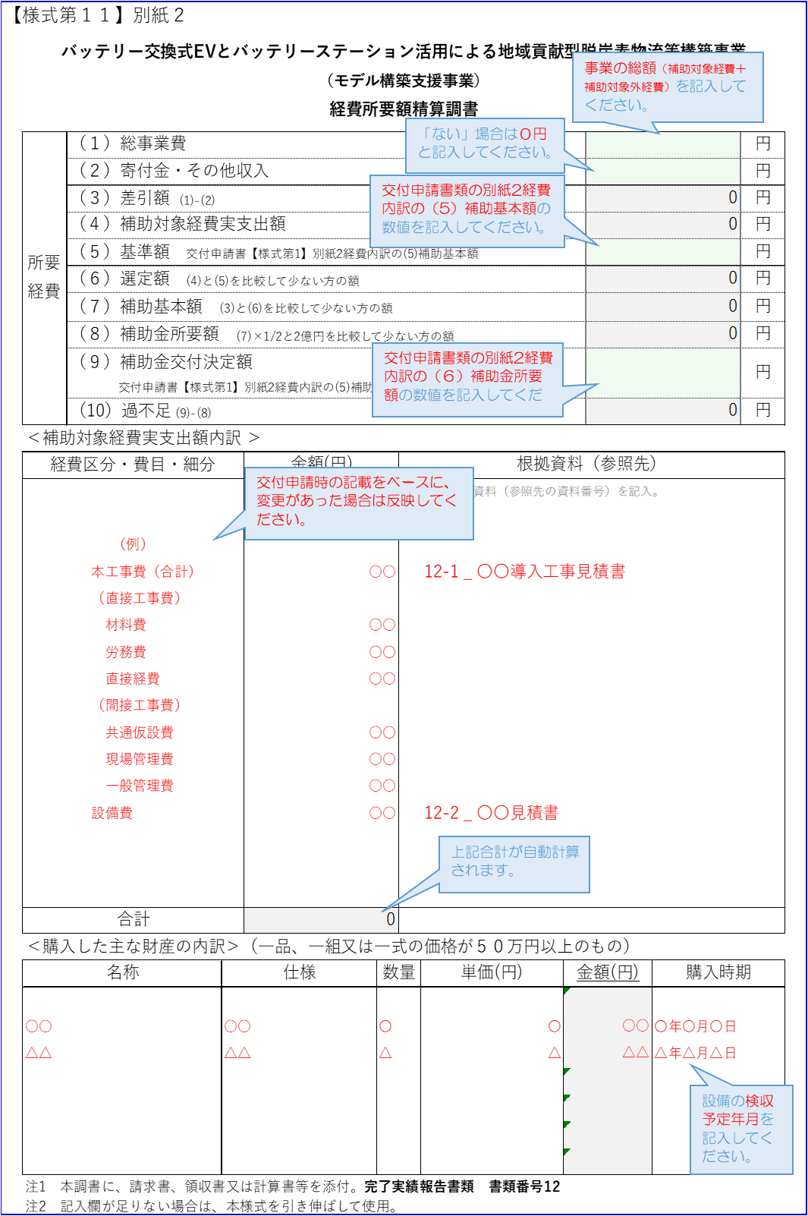
 | ＜令和４年度分経費＞
 | ※令和４年度に発生した経費内訳を入力します。 |  |  |  |  |  |  |  |  |  |  | ≪様式記入時の留意事項≫
【様式第１１】別紙２
バッテリー交換式EVとバッテリーステーション活用による地域貢献型脱炭素物流等構築事業 （モデル構築支援事業） 経費所要額精算調書

 | 所要経費 | （１）総事業費 |  |  |  |  |  |  |  |  | 円
 |  | （２）寄付金・その他収入 |  |  |  |  |  |  |  |  | 円
 |  | （３）差引額 (1)-(2) |  |  |  |  |  |  | 0 |  | 円
 |  | （４）補助対象経費実支出額 |  |  |  |  |  |  | 0 |  | 円
 |  | （５）基準額 交付申請書【様式第1】別紙2経費内訳の(5)補助基本額 |  |  |  |  |  |  |  |  | 円
 |  | （６）選定額 (4)と(5)を比較して少ない方の額 |  |  |  |  |  |  | 0 |  | 円
 |  | （７）補助基本額 (3)と(6)を比較して少ない方の額 |  |  |  |  |  |  | 0 |  | 円
 |  | （８）補助金所要額 (7)×1/2と2億円を比較して少ない方の額 |  |  |  |  |  |  | 0 |  | 円
 |  | （９）補助金交付決定額 交付申請書【様式第1】別紙2経費内訳の(6)補助金所要額 |  |  |  |  |  |  |  |  | 円
 |  | （10）過不足 (9)-(8) |  |  |  |  |  |  | 0 |  | 円
 | ＜補助対象経費実支出額内訳 ＞
 | 経費区分・費目・細分 |  |  | 金額(円) |  | 根拠資料（参照先）
 |  |  |  |  |  | ＊金額の根拠資料（参照先の資料番号）を記入。

 | 合計 |  |  | 0
 | ＜購入した主な財産の内訳＞（一品、一組又は一式の価格が５０万円以上のもの）
 | 名称 |  | 仕様 |  | 数量 |  | 単価(円) | 金額(円) |  | 購入時期

 | 注1 本調書に、請求書、領収書又は計算書等を添付。完了実績報告書類 書類番号12
 | 注2 記入欄が足りない場合は、本様式を引き伸ばして使用。

【様式第11】別紙３導入設備の明細表
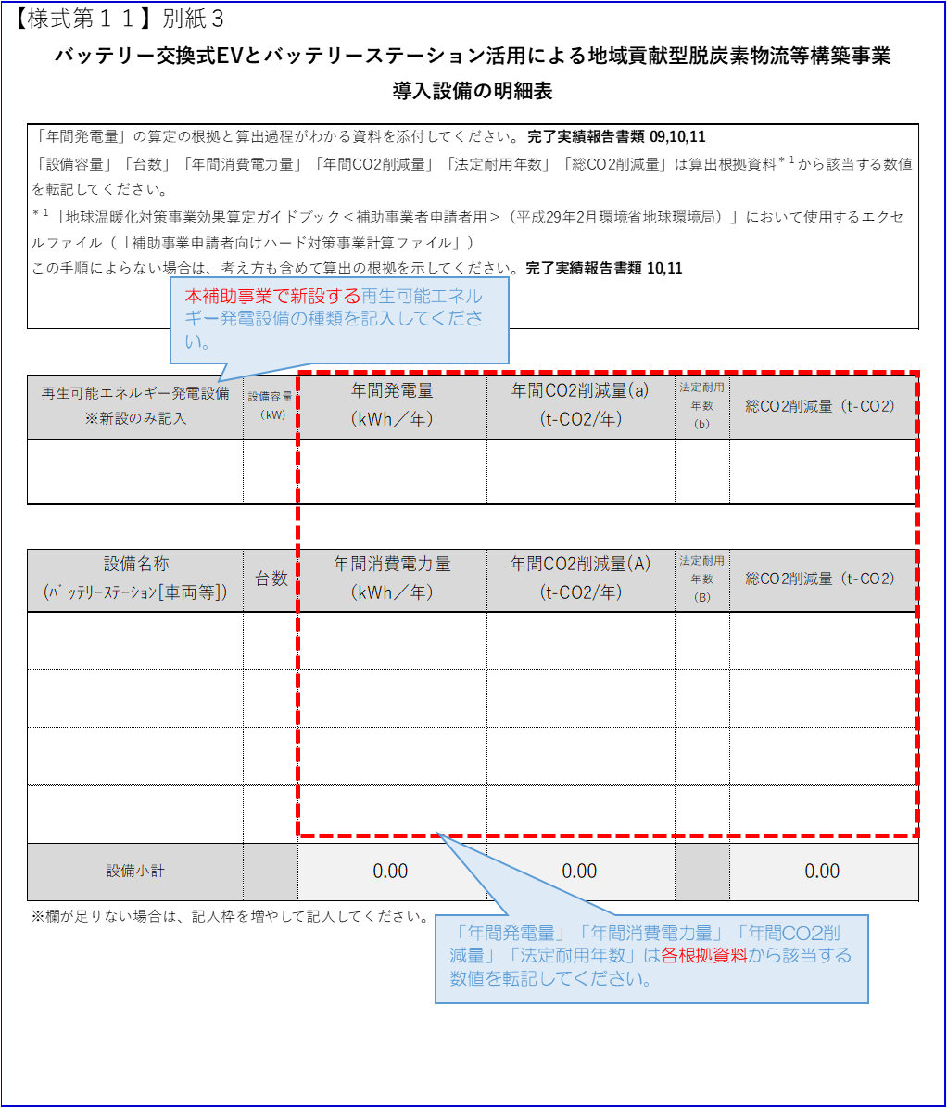
 |  |  |  |  |  |  | ≪様式記入時の留意事項≫
【様式第１１】別紙３
バッテリー交換式EVとバッテリーステーション活用による地域貢献型脱炭素物流等構築事業 導入設備の明細表

 | 「年間発電量」の算定の根拠と算出過程がわかる資料を添付してください。完了実績報告書類 09,10,11 「設備容量」「台数」「年間消費電力量」「年間CO2削減量」「法定耐用年数」「総CO2削減量」は算出根拠資料＊１から該当する数値を転記してください。 ＊１「地球温暖化対策事業効果算定ガイドブック＜補助事業者申請者用＞（平成29年2月環境省地球環境局）」において使用するエクセルファイル（「補助事業申請者向けハード対策事業計算ファイル」） この手順によらない場合は、考え方も含めて算出の根拠を示してください。完了実績報告書類 10,11

 | 再生可能エネルギー発電設備 ※新設のみ記入 | 設備容量 （kW) | 年間発電量 （kWh／年） | 年間CO2削減量(a) (t-CO2/年) | 法定耐用年数（b） | 総CO2削減量（t-CO2）

 | 設備名称 (ﾊﾞｯﾃﾘｰｽﾃｰｼｮﾝ[車両等]) | 台数 | 年間消費電力量 （kWh／年） | 年間CO2削減量(A) (t-CO2/年) | 法定耐用年数（B） | 総CO2削減量（t-CO2）

 | 設備小計 |  | 0.00 | 0.00 |  | 0.00

 | ※欄が足りない場合は、記入枠を増やして記入してください。

